Preços Versões
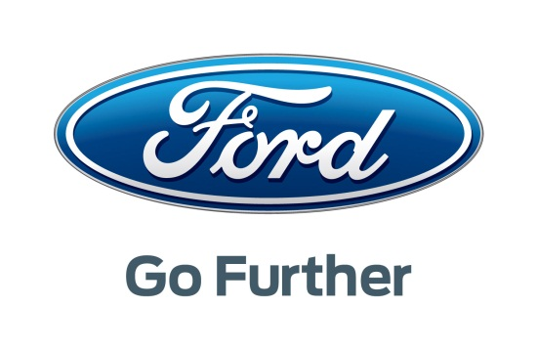
 | PREÇÁRIO FORD KA+ Nº 1/2016 |  |  |  |  |  |  | ISV: Conforme indicado IVA: 23%

 |  |  |  |  |  |  |  | Preço Público Base | ISV | Total PVP *
VERSÃO | MOTOR |  | POTÊNCIA |  |  | CILIND (cm3) | CO2
ESSENCIAL | 1.2 | Ti-VCT | 70CV | M | 5 Vel. | 1196 | 114 | 8,035.54 | 639.33 | 10,670 €
ULTIMATE | 1.2 | Ti-VCT | 85CV | M | 5 Vel. | 1196 | 114 | 9,027.27 | 639.33 | 11,890 €

* Não inclui taxas e serviços devidos pelo cliente no momento de aquisição do veículo.

 |  |  |  |  |  |  |  | Ford Lusitana, S.A. - RP - 19 Setembro de 2016

Preços Opções
 |  | PREÇÁRIO FORD KA+ Nº 1/2016 OPÇÕES
 |  |  | ESSENTIAL 70CV | ULTIMATE 85CV | Preço Público Base | Total PVP
 | PACKS
 | Pack Cool: Ar condicionado manual, Rádio CD c/ Bluetooth |  | O | - | 619.83 | 762 €
 | Pack Conveniencia: Retrovisores exteriores eléctricos e recolhíveis, Vidros laterais traseiros eléctricos, Sistema auxiliar de estacionamento atrás |  | - | O | 396.69 | 488 €
 | Pack Fumador: Cinzeiro e isqueiro |  | O | O | 20.66 | 25 €
 | CONFORTO
 | Ar condicionado automático |  | - | O | 247.93 | 305 €
 | Bancos aquecidos (a) |  | - | O | 206.61 | 254 €
 | SEGURANÇA
 | Roda Suplente Convencional |  | O | O | 82.64 | 102 €
 | Alarme de Perímetro |  | O | O | 82.64 | 102 €
 | Sistema auxiliar de estacionamento atrás |  | - | O | 247.93 | 305 €
 | Controlo automático de velocidade (b) |  | - | O | 185.95 | 229 €
 | PERSONALIZAÇÃO
 | Vidros Escurecidos |  | - | O | 99.17 | 122 €
 | Jantes de Liga Leve 15" |  | - | O | 206.61 | 254 €
 | Pintura Sólida (Oxford White) |  | O | O | 165.29 | 203 €
 | Pintura Metalizada |  | O | O | 351.24 | 432 €
 | Pintura Metalizada Plus (Ruby Red e Sparkling Gold) |  | O | O | 537.19 | 661 €

 | * Não inclui taxas e serviços devidos pelo cliente no momento de aquisição do veículo.

 | 5 ANOS 100.00 Kms |  | O | O | 73.17 | 90 €

 | (a) Inclui apoio de braços para o condutor
 | (b) Inclui volante forrado a pele

 | X = De serie
 | O= Opcional
 | - = Não disponível
 | O/P= Opcional ou Pack
 |  |  |  |  |  | Ford Lusitana, S.A. - RP - 19 Setembro de 2016

